易次元社区内容推荐系统方案V1.0
易次元社区内容推荐系统方案V1.0
项目目的
为易次元社区提供一整套完善的内容推荐机制，为社区用户提供个性化的内容推荐。

推荐机制运作流程
1. 由于冷启动、数据不足等问题，我们为不同情况下准备了不同的推荐机制方案，具体参看下图。
2. 方案说明
2.1 由于数据不足等原因，必然会存在部分推荐机制无法计算，则只需在可计算的推荐机制下安好比例获取推荐内容。比如推荐分支1下，新用户没有任何偏好和阅读数据的情况下，热门/推荐内容推荐机制将提供N条内容作为分支的输出。

2.2 方案已经考虑在各种边界条件下的处理情况，四种核心推荐机制组合成为易次元社区的推荐系统。
- 热门/推荐内容推荐机制：任何情况下都有输出，是最保险的推荐方式
- 类别偏好/关注内容源的内容推荐机制：只要有初步的用户偏好数据、用户关注内容源/作者数据，即可完成推荐的机制，数据要求较低
- 基于用户的推荐机制：一方面要求有用户的标签数据，另一方面要求社区有一定真实的阅读量数据，可以完成相似用户的阅读内容推荐，数据要求中等
- 基于内容的推荐机制：要求社区平台有大量的阅读行为数据，可以推荐用户最近阅读内容的相似内容推荐，数据要求较高，推荐效果最好
3. 以下是建议的易次元社区内容推荐方案：（所有数值化参数均可根据要求调整）
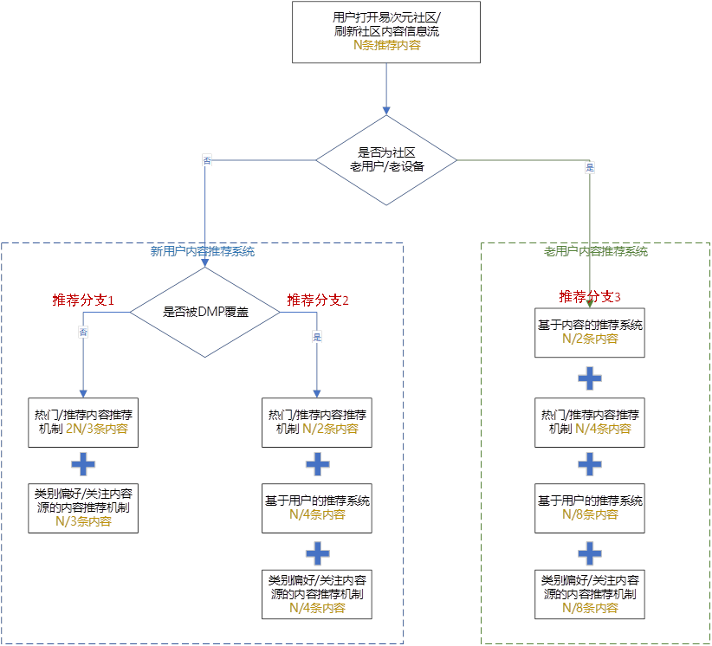

4. 完成上述推荐机制需要准备的内容汇总如下：
- 各内容id下的阅读量、点赞量、收藏量、转发量等数据
- 各用户id下的每日的阅读内容id的数据
- 初始的内容id标签数据
- 初始的用户id偏好标签数据

热门/小编推荐内容推荐机制
推荐原理：
热门内容、小编推荐内容、新生成的内容评分会相对较高，优先推荐
数据准备：
1. 各内容id的阅读量、点赞量、收藏量、转发量数据
2. 用户id下7日内阅读过的内容id（7日内不可重复推荐）
计算要求：
伪实时任务：每隔1小时计算一次
各内容id推荐评分计算：
Score_hot_id = w1 *（ws1 * 阅读量 + ws2 * 点赞量 + ws3 * 收藏量 + ws4 * 转化量）/ 归一化量纲 + w2 * 小编推荐权重值 + w3 * 0.91^(发帖时间据计算时间的小时数)
其中，wi,wsj为0-1的权重系数，小编推荐权重值为0-1之间的推荐强度值，0.91^(发帖时间据计算时间的小时数)确保了新帖能有机会推荐，但24小时此权重将下降到0.1
热门/小编推荐的内容推荐机制
1. 每1小时计算一次，按照Score_hot_id从大到小给所有内容id做排序
2. 过滤掉某个用户id已经阅读过的内容id
3. 给出topN的内容源作为此推荐机制下对某个用户id的内容推荐输出。
5. 上述4种推荐机制具体原理和数据条件如下：(详细计算原理请联系算法组)
- 建议一期开发：热门/小编推荐内容推荐机制，类别偏好内容推荐机制
- 建议二期开发：当社区有初步的用户量和阅读量时，再启动基于用户和内容的协同过滤推荐机制

类别偏好/关注内容源的内容推荐机制
推荐原理：
根据用户的偏好类别，关注/经常阅读的内容源，优先推荐偏好类别下或关注/经常阅读的内容源下的热门内容、小编推荐内容和新生成的内容
数据准备：
1. 内容id所属的类别数据（后期会提供内容的自动打标签系统，前期需准备内容id的类别信息）
2. 用户id对类别的偏好数据（后期会提供自动给用户打类别偏好，前期最好有让用户选择类别偏好的信息）
3. 用户id下7日内阅读过的内容id（7日内不可重复推荐）
计算要求：
伪实时任务：每小时计算一次
各内容id推荐评分计算：（计算方法与热门推荐一致）
Score_like_id = w1 *（ws1 * 阅读量 + ws2 * 点赞量 + ws3 * 收藏量 + ws4 * 转化量）/ 归一化量纲 + w2 * 小编推荐权重值 + w3 * 0.91^(发帖时间据计算时间的小时数)
其中，wi,wsj为0-1的权重系数，小编推荐权重值为0-1之间的推荐强度值，0.91^(发帖时间据计算时间的小时数)确保了新帖能有机会推荐，但24小时此权重将下降到0.1
类别偏好内容推荐机制
1. 每1小时计算一次，按照Score_like_id从大到小给所有内容id做排序
2. 过滤掉某个用户id已经阅读过的内容id
3. 筛选出用户id偏好类别下的内容id排序
4. 给出排序下topN的内容源作为此推荐机制下对某个用户id的内容推荐输出。

基于用户的推荐机制
推荐原理：
寻找与用户A相似的用户组，将相似用户组的阅读内容推荐给用户A
数据准备：
1. 用户id下的A+DMP库数据（人口信息，视频偏好信息，微博关注话题标签等）
2. 用户id对类别的偏好数据（后期会提供自动给用户打类别偏好，前期最好有让用户选择类别偏好的信息）
3. 用户id下30日的阅读内容id数据（用于协同推荐）
4. 用户id下7日内阅读过的内容id（7日内不可重复推荐）
计算要求：
实时任务：实时计算用户id与用户组相似度
离线任务：离线计算用户组矩阵
基于用户的推荐机制计算：
1. 实时计算用户id与用户组的相似度
2. 离线计算各用户组的内容id的Score_user_id（计算方式类似热门内容推荐）
基于用户的推荐机制
1. 每日计算一次，用户组矩阵，以及各用户组下阅读过的内容id的Score_user_id值，并排序
2. 每日计算一次，老用户/老设备所属的用户组
3. 实时计算，新用户所属的用户组
4. 过滤掉某个用户id已经阅读过的内容id
5. 给出排序下topN的内容源作为此推荐机制下对某个用户id的内容推荐输出。

基于内容（标签）的推荐机制（社区不活跃，阅读行为较少时使用）
推荐原理：
寻找标签被相似用户所阅读计算各标签的相似度，然后再寻找与此用户最近阅读的内容标签及标签的相似度做推荐，基于内容标签的粒度计算
数据准备：
1. 内容id所属的类别数据（后期会提供内容的自动打标签系统，前期需准备内容id的类别信息）
2. 用户id最近的阅读内容的偏好数据（系统自动打标签）
3. 用户id下30日的阅读内容id数据（用于协同推荐）
4. 用户id下7日内阅读过的内容id（7日内不可重复推荐）
计算要求：
伪实时任务：每2小时计算新标签与其他标签的相似度，更新相似度矩阵
离线任务：离线计算各内容标签相似度矩阵
基于内容的推荐机制计算：
1. 实时计算，基于用户id最近的M个偏好标签，计算所有内容标签的相似度值
2. 实时计算各内容id的评分值
Score_content_ip_id = w1 *（ws1 * 阅读量 + ws2 * 点赞量 + ws3 * 收藏量 + ws4 * 转化量）/ 归一化量纲 + w2 * 小编推荐权重值 + w3 * 0.91^(发帖时间据计算时间的小时数) + w4 * 内容id的各标签的相似度之和
基于内容的推荐机制
1. 每日计算一次，基于内容标签的相似度矩阵
2. 实时计算，根据用户id下最近阅读的内容标签数据，计算所有内容标签与用户id喜好标签的相似度
3. 实时计算，再根据标签的喜好计算Score_content_ip_id，并排序
4. 过滤掉某个用户id已经阅读过的内容id
5. 给出排序下topN的内容源作为此推荐机制下对某个用户id的内容推荐输出。
基于内容（id）的推荐机制（有大量阅读行为才可以做基于内容id的推荐机制）
推荐原理：
寻找内容id被相似用户所阅读计算各内容id的相似度，然后寻找与用户最近阅读的内容相似的内容做推荐，基于内容id的粒度计算
数据准备：（暂时不考虑用内容id推荐：原因计算量太大，需计算集群）
1. 用户id下30日的阅读内容id数据（用于协同推荐）
2. 用户id下7日内阅读过的内容id（7日内不可重复推荐）
计算要求：
伪实时任务：每2小时计算新内容id与现有内容id的相似度，更新相似度矩阵
离线任务：离线计算各内容id的相似度矩阵
基于内容的推荐机制计算：
1. 实时计算，基于用户id最近阅读的M篇内容id，计算所有内容id的Score_content_id，并排序
基于内容的推荐机制
1. 每日计算一次，基于内容id的相似度矩阵
2. 实时计算，根据用户id下的最近阅读的内容id数据，计算用户id的各内容id的喜好评分Score_content_id，并排序
3. 过滤掉某个用户id已经阅读过的内容id
4. 给出排序下topN的内容源作为此推荐机制下对某个用户id的内容推荐输出。

